Feuil1
Nombre coudes | 7 | en U | Diamètre | Tableau gris | m | Diamètre d'entrée | Valeurs | Unité (m)
Longueur Tube | 8 | m | ΔP sing |  | Pa | PAC | 0.05 | m
Nombre Vannes | 2 |  | ΔP reg | 439.71457423 | Pa | Tuyeaux | 0.1 | m
Débit Q | 6 | L/s | Coeff. De concentration pour des coudes | 2.6 |  | Broyeur | 0.1 | m
 | 0.006 | m^3/s | Nombre de Darcy λ (laminaire) | 0.00084210526316 |  | Echangeur | 0.1 | m
Vitesse Moyenne U |  | m/s | Nombre de Darcy λ (lisse) | 0.019031967375 |  | Pompes | 0.065 | m
Masse volumique EAU ρ(eau) | 1000 | kg/m^3 | Nombre de Reynolds Re | 76000
Coefficient de viscosité μ(eau) | 0.001 | P.a.s | Epsilon Ε
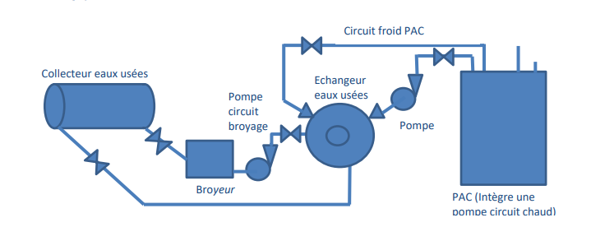
Angle du coude en U α | 180 | degré | Pertes de Charges Totales Singulières | 439.71457423
Coeff. Pertes de Charges U à 180° | 0.33126712424
Constante gravitationnelle | 9.81 | m/s2 | Circuit eaux-usées : | Perte de charge Pa
 |  |  | Coudes (3) | 866.4
Δh Retrecissement Broyeur -> Pompe | 0.047577581804 |  | Vanne | 40.432
Δh Agrendissement Pompe -> Tuyaux | 0.009818206422 |  | Tuyaux (8 mètres) | 439.71457423
Δh Retrecissement Tuyaux -> Pompe | 0.047577581804 |  | Retrecissement Broyeur -> Pompe | 466.7360775
Δh Retrecissement Tuyaux -> PAC | 0.17663608563 |  | Agrandissement Pompe -> Tuyaux | 96.316605
Δh Agrandissement PAC -> Tuyaux | 0.016559633028 |  | Echangeur | 50000
 |  |  | Total | 51909.599257

 |  |  | Circuit froid : | Perte de charge Pa
 |  |  | Coudes (7) | 2021.6
 |  |  | Tuyaux (8 mètres) | 439.71457423
 |  |  | Vannes (2) | 80.864
 |  |  | ΔP PAC | 50,000
 |  |  | ΔP Echangeur | 50,000
 |  |  | Retrecissement Tuyaux -> Pompe | 466.7360775
 |  |  | Agrandissement Pompe -> Tuyaux | 96.316605
 |  |  | Retrecissement Tuyaux -> PAC | 1732.8
 |  |  | Agrandissement PAC -> Tuyaux | 162.45
 |  |  | Total : | 105,000

